Sheet1
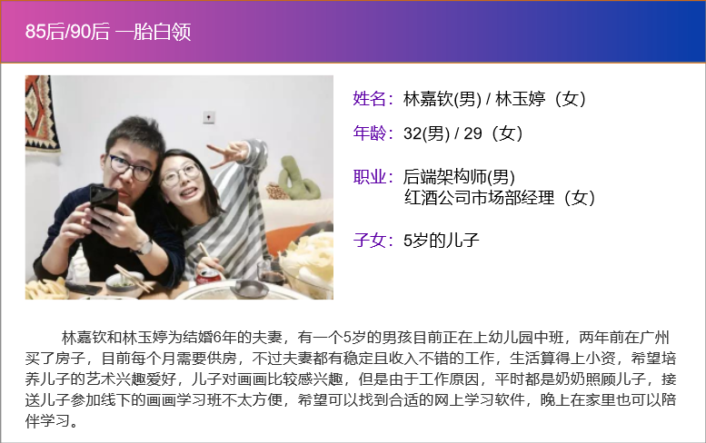
用户画像
 | 基本问题
 | 夫妻年龄段 | 25-35
 | 男方职业 | 互联网公司后端架构师
 | 女方职业 | 红酒公司市场部经理
 | 城市 | 深圳
 | 子女 | 5岁的儿子
 | 关键性问题
 | 子女平时有什么兴趣爱好？ | 儿子好像对画画比较有兴趣，平时喜欢乱涂乱画，但是我们都不会画画所以也没法辅导，希望可以有老师比较专业性的培养下。
 | 是否接受子女线上教育？ | 可以接受，现在都是互联网时代了，愿意接受新的教育模式，只是希望画面能大点，我们都是近视，希望孩子以后不会近视。
 | 是否有空指导陪伴子女学习？ | 平时白天我们都要上班，偶尔晚上要加班，平时都是奶奶照顾孩子，空闲时间可以陪伴孩子完成作业，但是每次都陪伴上课可能没法做到。
 | 一节课时长希望是多久？ | 40分钟到1个小时。
 | 希望一周上几节课？ | 1次。
 | 一个班级希望有几个同学？ | 6个以内都可以接受。

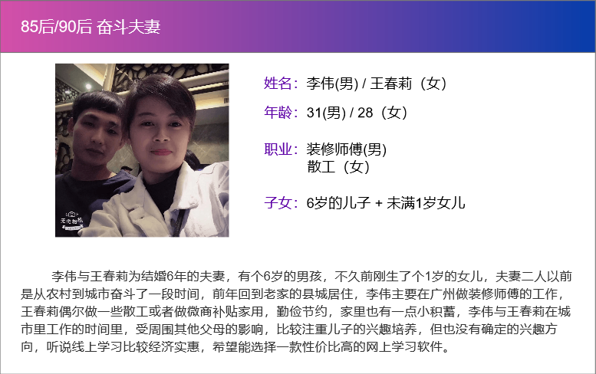
 | 基本问题
 | 夫妻年龄段 | 25-35
 | 男方职业 | 装修师傅
 | 女方职业 | 散工
 | 城市 | 湛江
 | 子女 | 6岁的儿子 + 未满1岁的女儿
 | 关键性问题
 | 子女平时有什么兴趣爱好？ | 儿子好像没发现特别的兴趣，接受性和好奇心比较强，什么都喜欢尝试下，看看老师们有没有什么推荐的兴趣。
 | 是否接受子女线上教育？ | 线上教育是不是效果没有线下的好，毕竟线下能够面对面指导，效果应该会好点，不过我们这边县城比较少线下的教育机构，有一两个离家里比较远不太方便，所以线上也可以尝试下。
 | 是否有空指导陪伴子女学习？ | 晚上大部分时间都有空，但是我们可能不太会指导孩子，有些不太懂，希望大部分都是老师能指导下。
 | 一节课时长希望是多久？ | 1个小时到2个小时。
 | 希望一周上几节课？ | 1次。
 | 一个班级希望有几个同学？ | 一对一肯定效果比较好，不过应该比较贵吧，希望可以选择经济实惠的先尝试下，8个左右吧。

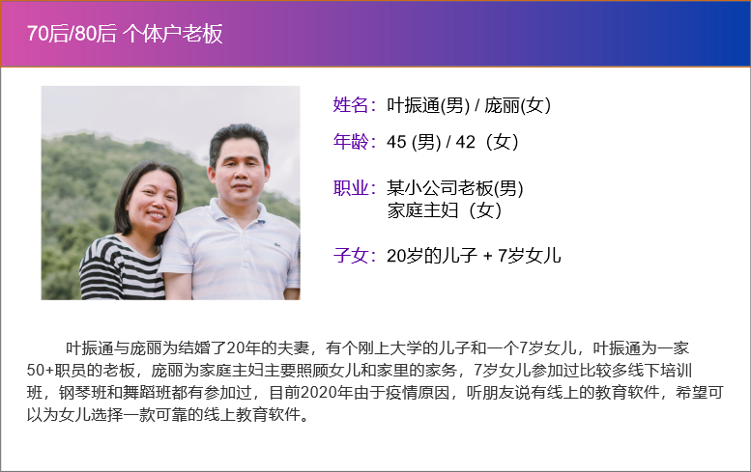
 | 基本问题
 | 夫妻年龄段 | 40-45
 | 男方职业 | 小公司老板
 | 女方职业 | 家庭主妇
 | 城市 | 广州
 | 子女 | 20岁的儿子 + 7岁的女儿
 | 关键性问题
 | 子女平时有什么兴趣爱好？ | 女儿比较多兴趣，以前在线下也参加过钢琴班和舞蹈班，家里也买了钢琴给她练习，在学校也是舞蹈队的，手操报也拿过奖。
 | 是否接受子女线上教育？ | 不太能接受的，不过现在疫情原因，不方便去线下的培训班了，看邻居的小朋友也有在用ipad学习兴趣班，女儿也在家里用ipad上过课，所以也可以尝试下
 | 是否有空指导陪伴子女学习？ | 有时间，但是不太懂这些，可以在旁边看着。
 | 一节课时长希望是多久？ | 1个小时或一个半小时。
 | 希望一周上几节课？ | 2次。
 | 一个班级希望有几个同学？ | 价格是不是有区别，1V1肯定最好。

